Sheet1
页面 | 描述 | 对比 |  | 图例
 |  | 内部 | 官网
/table-demo/edit/ | 编辑页面缺少“取消”按钮，功能是页面后退 日期框宽度 （全局都存在此问题） |  | form/basic-form | 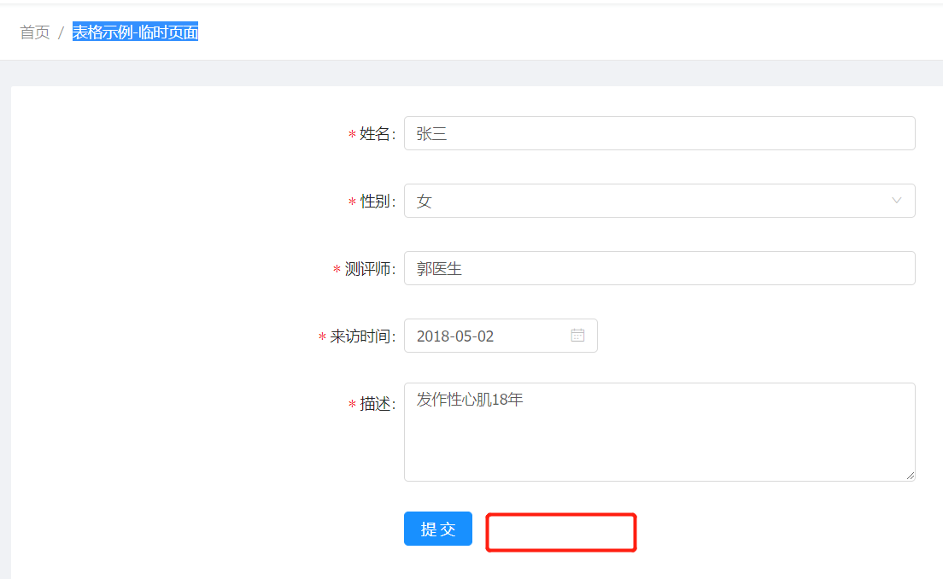
/patient/synthesis | 边框宽度需相同
patient/scale-results | 宽度需对齐 |  |  | 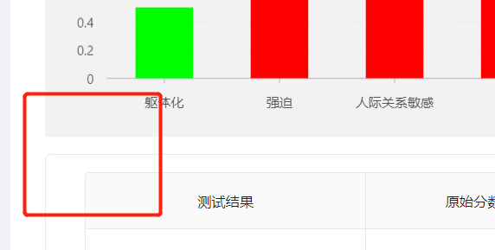 
/patient/patient-own-file | 日期框宽度未统一
patient/patient-test | 表单元素未对齐
 | 步骤5， ul多了margin导致上下空白填充不等； 行间距不足； 背景宽度过大 |  | 使用官方代码，参考/form/step-form/result
patient/treat-plan | 复选框缺少虚线边框线、水平位置未对齐； |  | 不采取虚线框，参照官方，使用实线框。水平位置未对齐，在王佐的电脑上，官方也是未对齐，暂时忽略该问题。 | 
 | 虚线圆角（2px）； |  | 与官方的/profile/advanced一致。现阶段结论是，需手动加border-radius，都设置为2px | 
 | “ * 治疗”字体加粗 |  | 跟官方体验一致，忽略该问题 | 
patient/treat | 多余滚动条 （overflow修改为auto，目前为scroll）； 下方标题边框圆角（2px） |  |  | 
patient/patient-detail | 最右侧的表格，“操作”对应的列宽，设置一个最小宽度 |  |  | 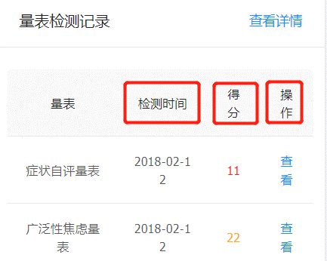
 | 标题垂直居中 （设计图中靠上） |  | 期望：靠上。因为视觉效果更好 | 
patient/hardware | 只读内容建议改为span， p标签默认会有margin

